Feladat 1.
AutoSzum; képletek másolása szomszédos cellába (kitöltő négyzet)
Az összeadás az egyik leggyakrabban használt művelet. Az összegzés megkönnyítésére elhelyeztek egy ikont az eszköztáron.

Feladat
 | A Nyers munkalap táblázata négy autómárka háromhavi eladási mennyiségét mutatja.
1. | Álljunk a B oszlop első üres cellájába (B5), majd kattintsunk az eszköztár AutoSzum ikonjára!
 | Az eredmény egy függvény, ami a szerkesztőlécben jól látható. A függvények valójában előre elkészített képletek (sok esetben igen bonyolult képletek), amelyeket a program néhány paraméter megadása után végrehajt. A függvények általános alakja: FÜGGVÉNYNÉV(paraméter1;paraméter2;…) A függvény neve után zárójelek közt kell felsorolni azokat az adatokat, amelyek a számítás elvégzéséhez szükségesek.
 | Fogadjuk el a függvény által felkínált tartományt!
2. | Másoljuk le az elkészült függvényt az 5. sor többi cellájába is! Ehhez használjuk a kitöltő négyzetet!
 | Függvény másolására ugyanúgy használható a kitöltő négyzet, mint bármely általunk készített egyszerű képletre.
3. | Hasonlóan az előbbihez, összesítsük most a sorokat is! Ehhez álljunk az F2 cellába, és használjuk ismét az AutoSzum ikont, majd a kitöltő négyzetet! A felkínált tartományt módosítsuk úgy, hogy csak a négy autómárka adataival számoljon!
4. | A B6 cellában számoljuk ki autómárkánként az eladások átlagát! Használjuk hozzá az AutoSzum legördülő menüjéből az Átlag funkciót!
 | A felkínált tartományt módosítsuk úgy, hogy csak a három hónap adataival számoljon!
5. | Másoljuk le az elkészült függvényt a 6. sor többi cellájába is! Ehhez használjuk a kitöltő négyzetet!
6. | Hasonlóan az előbbihez, összesítsük most a sorokat is! Ehhez álljunk az G2 cellába, és használjuk ismét az AutoSzum ikon legördülő menüjét, majd a kitöltő négyzetet! A felkínált tartományt módosítsuk úgy, hogy csak a négy autómárka adataival számoljon!
7. | A B7 cellában számoljuk ki autómárkánként az eladások maximumát! Használjuk hozzá az AutoSzum legördülő menüjéből a Maximum funkciót!
 | A felkínált tartományt módosítsuk úgy, hogy csak a három hónap adataival számoljon!
8. | Másoljuk le az elkészült függvényt a 7. sor többi cellájába is! Ehhez használjuk a kitöltő négyzetet!
9. | Hasonlóan az előbbihez, összesítsük most a sorokat is! Ehhez álljunk az H2 cellába, és használjuk ismét az AutoSzum ikon legördülő menüjét, majd a kitöltő négyzetet! A felkínált tartományt módosítsuk úgy, hogy csak a négy autómárka adataival számoljon!
10. | A B8 cellában számoljuk ki autómárkánként az eladások minimumát! Használjuk hozzá az AutoSzum legördülő menüjéből a Minimum funkciót!
 | A felkínált tartományt módosítsuk úgy, hogy csak a három hónap adataival számoljon!
11. | Másoljuk le az elkészült függvényt a 8. sor többi cellájába is! Ehhez használjuk a kitöltő négyzetet!
12. | Hasonlóan az előbbihez, összesítsük most a sorokat is! Ehhez álljunk az I2 cellába, és használjuk ismét az AutoSzum ikon legördülő menüjét, majd a kitöltő négyzetet! A felkínált tartományt módosítsuk úgy, hogy csak a négy autómárka adataival számoljon!
13. | A D10 cellában számoltassuk meg, hogy hány darab számot tartalmazó cella van az A1:I8 tartományban! Ehhez használjuk ismét az AutoSzum ikon legördülő menüjéből a Számok darabszáma funkciót! A felkínált tartományt módosítsuk úgy, hogy a teljes A1:I8 tartomány celláival számoljon!
14. | Formázzuk meg a táblázatot a minta szerint!
15. | Mentsük el a munkánkat változatlan néven a számítógép Dokumentumok mappájába!

Példa
AutoSzum |  | Képletek másolása szomszédos cellába (kitöltő négyzet)
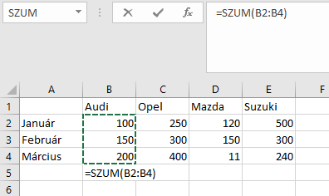
Általános működési sajátosság az Excelben, hogy ha egy számokat tartalmazó tartomány alatt állunk, és függvényt szúrunk be, akkor paraméterként automatikusan a cella fölött elhelyezkedő számoszlopot kínálja fel a program. (Ha ez nem a megfelelő cellahalmaz, akkor természetesen ezt a kijelölést egérrel módosíthatjuk.
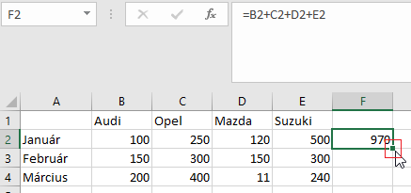
Ha a kitöltő négyzetre duplán kattintunk, a képlet függőleges irányban addig másolódik, amíg a tőle balra lévő oszlopban kitöltött cellák találhatók.

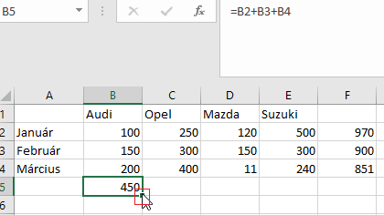
Képletek vízszintes irányú másolása a kitöltő négyzetet megragadva, vonszolással történik: bal egérgomb folyamatos nyomva tartása mellett kell húzni az egeret addig, amíg adatokkal akarjuk feltölteni a cellákat.

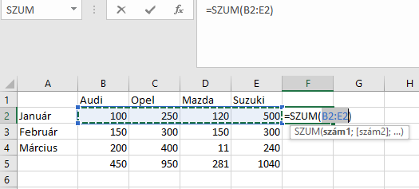

További összesítő függvények
 | Hasonló módon járhatunk el abban az esetben is, ha más jellegű összesítéseket szeretnénk a táblázatok adataival végezni. Az Autoszum ikon melletti legördítő nyílra kattintva további összesítő függvények érhetők el.
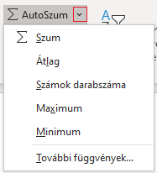
A lehetőségek akkor nyílnak meg, ha az ikon mellett kis jelre kattintunk.

Feladat 2. DIAGRAM
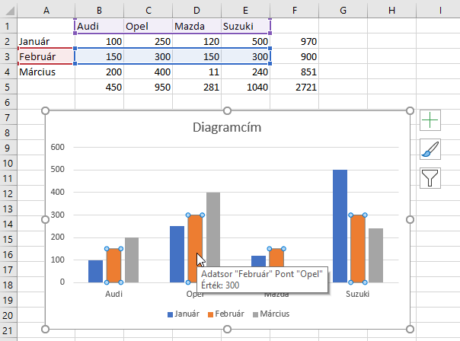
A diagramon a narancssárga oszlop van kijelölve rákattintással, ez a 4 autómárka februári adatsora. Az egérkurzor az Opel februári adatpontján állt, melynek értéke 300. Ez jelenik meg a buborékban.
Feladat
 | A Kész 1. munkalapon lévő táblázat a már elvégzett számításokat és formázásokat is tartalmazza. Ehhez készítünk most diagramot: oszlopdiagram – „Autóeladás az első negyedévben”
2. | Ábrázoljuk grafikonon az eladási adatokat! Ehhez a szükséges cellákat (A1:E4) jelöljük ki!
3. | Kijelölés után használjuk a Beszúrás menüszalag Diagramok ikoncsoportját!
 | Első lépésként a diagram típusát kell kiválasztanunk. Ehhez legcélszerűbb az Ajánlott diagramok ikont választani.
 | Válasszuk az elsőt, a csoportosított oszlopot!
 | A diagramon a jelmagyarázat a hónapok neve, a vízszintes tengely pedig az autómárkák. Tehát a jelenlegi beállítás sorokból vett adatsorokat jelenít meg. A sorok fejléce, azaz a hónapneveket tartalmazó tartomány kerül a jelmagyarázatba, az autótípusok pedig a diagram kategóriatengelyének feliratai lesznek.
4. | Cseréljük meg az adatokat! Ehhez a diagram kijelölése után megjelenő Diagramtervezés menüpont Sor/oszlop váltása ikonjára kattintsunk!
 | Nézzük meg, mi történt!
5. | Megismételve az előbbit, cseréljük vissza!
6. | Írjuk át a diagramcímet! Ehhez elegendő belekattintani, és begépelni az új címet: „Autóeladás az első negyedévben”. Véglegesíteni egy, a diagramcímen kívüli kattintással tudjuk.
7. | Vegyük fel diagramösszetevőként az adattáblát! Ehhez a diagramra kattintva megjelenő + ikonra lépünk, majd egy pipát veszünk fel az adattábla mellé.
8. | Vegyük ki az adatok közül az Audi adatsorát! Ehhez a diagramra kattintva megjelenő tölcsér ikonra lépünk, majd kattintással töröljük a pipát az Audi adatsora mellől. Az Alkalmaz gombra kattintva tudjuk véglegesíteni.
9. | Tegyük át a jelmagyarázatot a jobb oldalra! Ehhez elegendő rákattintani a jelmagyarázat területére, majd a megjelenő formázási lehetőségek között kiválasztani a Jobb oldalon lehetőséget, és elé tenni egy pipát.

Példa
 | A diagramoknak sok altípusa van, de az egyes esetekben nem mind használható. Az Ajánlott diagramok között általában azok a típusok vannak, amelyek alkalmasak a kijelölt adatok grafikus szemléltetésére.

 | Leginkább használható diagramok:
 | - oszlop: csoportosított, halmozott, 100%-ig halmozott, ugyanezekből 3D-s verziók - sáv: csoportosított, halmozott, 100%-ig halmozott, ugyanezekből 3D-s verziók - terület: csoportosított, halmozott, 100%-ig halmozott, ugyanezekből 3D-s verziók - vonal: vonal, halmozott, 100%-ig halmozott, vonal jelölőkkel, ugyanezekből 3D-s verziók - kör: kör, 3D kör, kör-kör, kör-sáv, perec - tölcsér
 | A Diagramtípus módosítása párbeszédablakban végig lehet nézni az ajánlott diagramokat, ezeknek előnézeti képe is van.
 | A megszületett diagramra kattintva jelenik meg a diagramok eszköztár a maga két menüpontjával (Diagramtervezés és Formátum) és az azokhoz tartozó két menüszalaggal. A menüpontok csak rákattintással nyílnak meg.

 | A diagram kijelölése után a megjelenő Diagramtervezés menüpont Sor/oszlop váltása ikonjára kattintva mód van megcserélni az adatsorokat és a jelmagyarázatot.

 | A diagramra kattintva a diagram mellett megjelenik 3 ikon.
 | diagram-összetevők
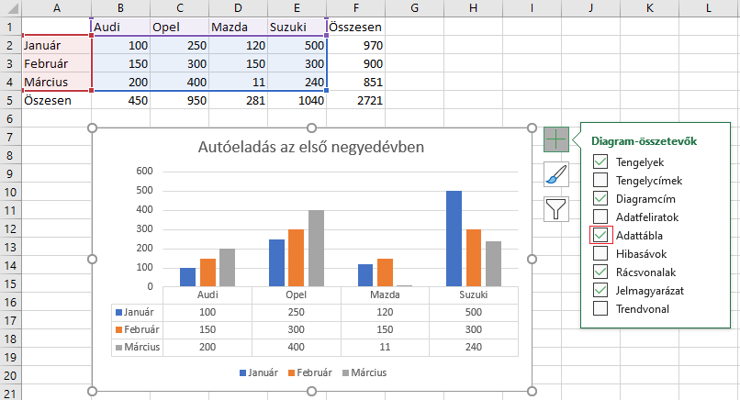

 | diagramstílus
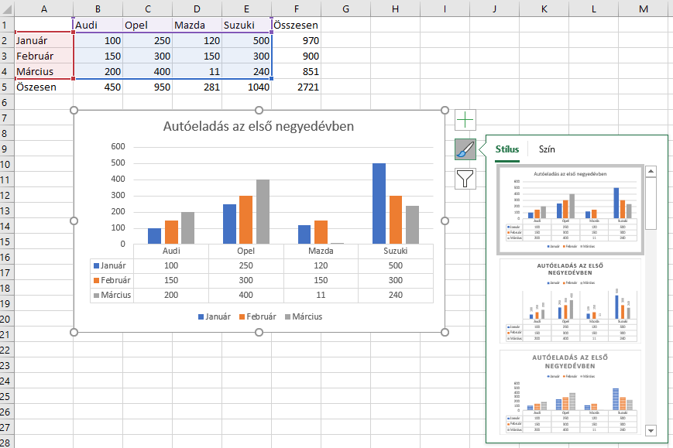

 | diagramszűrők
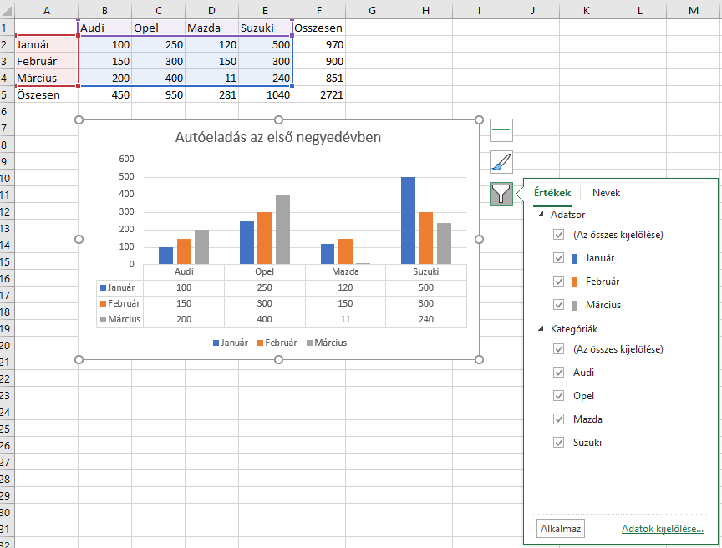

 | Az egyes elemek mellé pipát téve vagy azt onnan kivéve módosíthatjuk a diagram jellemzőit. A szűrővel levehetünk, ill. feltehetünk adatsorokat.
 | Későbbiekben a diagram bármelyik elemét akarjuk módosítani, rá kell arra kattintani. A képernyő jobb szélén megjelenik egy formázási terület, ahol értelemszerűn be tudjuk állítani a formai sajátosságokat.

Kész 2. DIAGRAM
 | Audi | Opel | Mazda | Suzuki | Összesen | Átlag | Maximum | Minimum
Január | 100 | 250 | 120 | 500 | 970 | 242.5 | 500 | 100
Február | 150 | 300 | 150 | 300 | 900 | 225 | 300 | 150
Március | 200 | 400 | 11 | 240 | 851 | 212.75 | 400 | 11
Összesen | 450 | 950 | 281 | 1040
Átlag | 150 | 316.66666667 | 93.666666667 | 346.66666667
Maximum | 200 | 400 | 150 | 500
Minimum | 100 | 250 | 11 | 240

Számot tartalmazó cellák száma: |  |  | 40

Autóeladás az első negyedévben

